Лист1
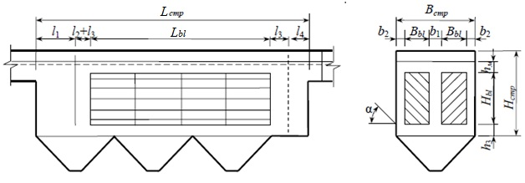
ФИО | Забаровский Р.В.
Группа | 3140801/21702 |  | Исходные и назначеннные данные:
 |  |  | Qw, м3/сут | 5000
 |  |  | Сen, мг/дм3 | 300
Расчет тонкослойного отстойника (по Гудкову) |  |  | Cex, мг/дм3 | 120
Величина | Размерность |  | Hset, м | 0.03
Qw | м3/сут | Суточный расход | Kset | 0.8
Сen | мг/л | содержние взвешенных веществ в поступающей воде | h1, м | 0.5
Cex | мг/л | содержние взвешенных веществ в осветленной воде | n | 4
Kset |  | коэффициент использования объема | vw, мм/с | 7 | 5-10 мм/с
Hset | м | глубина отстойной части | Kdis | 1.2 | вид пластин (плоские - 1,2 или рифленые -1 )
hti | м | высота яруса тонкослойного блока | hti, м | 0.03
h1 | м | глубина лабораторного цилиндра | Вset, м | 1.5
Э | % | Эффект осветления | b1, м | 0.25 | 0,25 м
tset | c | Продолжительность отстаивания при эффекте осветления Э | b2, м | 0.05 | 0,05-0,1 м
n2 |  | показатель степени, зависящий от агломерации | a | 50 | 45-60 град
U0 | мм/с | гидравлическая крупность | t, мин | 3 | 2-3 мин
n |  | число отделений остойника | l2, м | 0.2 | 0,2 (пропорц. устро-во) или 0 (дырч. перег)
vw | мм/с | скорость рабочего потока (5-10) | l3, м | 0.25 | 0,2-0,25 м
Kdis |  | коэффициент сноса выделенных частиц | l4, м | 0.15 | 0,15-0,2 м
Kн max |  | коэффициент часовой неравномерности, max | h3, м | 0.3 | 0,2-0,3 м
qср(max) | м3/сут | средний часовой расход | hм, м | 0.1 | 0,1 м
qw(max) | м3/сут | максимальный часовой расход воды | pmud, % | 95 | 94-96 %
Lbl | м | длина яруса тонкослойного блока | gmud, г/см3 | 1 | 1 г/см3
k |  | количество блоков в ряду
lbl | м | длина блока
Hbl | м | высота тонкослойного блока | Рассчитать
Bset | м | ширина отстойника | Э, % | 60
Bbl | м | ширина тонкослойного блока | tset, с | 3600
b1 | м | см. чертеж | n2 | 0.27
b2 | м | см. чертеж | U0, мм/с | 0.015 |  | 4320 | 8640
Встр | м | строительная ширина секции отстойника | Kн max | 1.68 |  | 1.7 | 1.6
Bпл | м | максимальная ширина пластины блока | qср, м3/ч | 208.3
t | мин | продолжительность пребывания потока в зоне выделения | qw(max), м3/ч | 350.9 |  | 11.1
a | град | угол наклона пластин к горизонту (45-60о) | Lbl, м | 16.65
Lстр | м | строительная длина секции отстойника | k | 11
l1 | м | зона выделения крупных примесей | lbl, м | 1.5 |  | По этой величине выбираем число блоков при длине блока от 0,5-2м
Нстр | м | строительная высота отстойника | Lbl, м (уточненное) | 16.5
Qmud | м3/сут | количество осадка, выделяемого при отстаивании | Hbl, м | 2.20
 |  |  | Bbl, м | 0.75
 |  |  | Встр, м | 1.85
 |  |  | Bпл, м | 1.17
 |  |  | l1, м | 1.35
 |  |  | Lстр, м | 18.70
 |  |  | Нстр, м | 2.90
 |  |  | Qmud, м3/сут | 18

